Sheet1
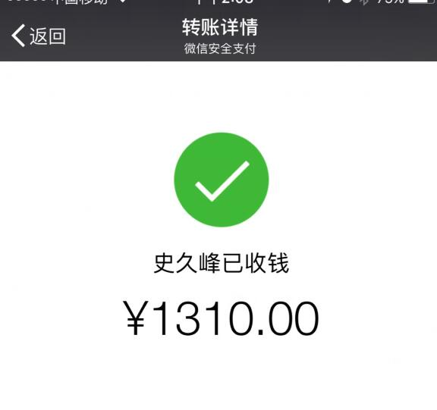
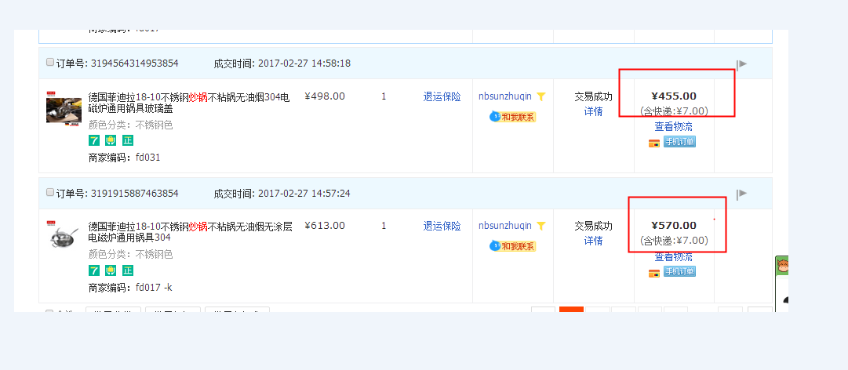

说明
1、电信费用：1355.7元
2、代买菲迪拉炒锅费用：1025元
总计：2380元

卖空调费用1000+其他70元=1070元

应付史久锋金额：1310元

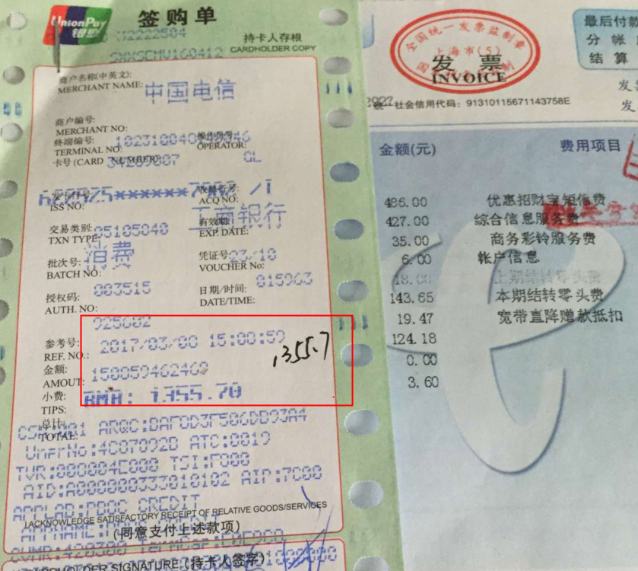
备注：费用登记里，需登记2380元。付史久锋金额为1310元。中间差额是吕家燕个人资产，归吕家燕所有。

